매뉴얼
 |  |  | ▨ 완성창 제품정보

 |  |  | 제품별 도면(단면도, 입면도, 시공도), 소개자료, 리플렛, 레퍼런스, 취급시방서를 다운로드 받을 수 있습니다.
 |  |  | 제품별 특징 구분내용은 아래 설명을 참조하시기 바랍니다.

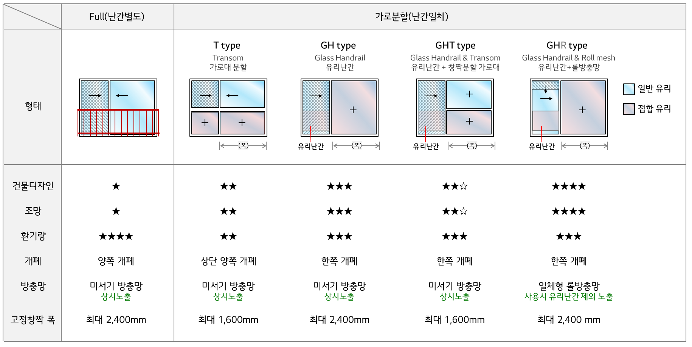
 | 최신파일 : | 2026.07.23

 | 현재파일 : | 2026.07.23

 | 업데이트 확인 : | 데이터베이스가 업데이트되었습니다(다운로드)

▨ 업데이트 확인 및 최신파일 다운로드

 | 1. 엑셀 상단메뉴의 '데이터' 클릭 → '모두 새로고침' 클릭

 | 2. '업데이트 확인'란에 '데이터베이스가 업데이트 되었습니다(다운로드)'가 표시되면 '다운로드' 클릭

 |  |  | ※ 저풍압 창호는 아파트 각 세대의 외부용 창호로 사용하는 것이 금지되어 있습니다.

▨ 성적조회

 | [ 조회항목 ]
 | 제품명(완성창과 자재판매제품으로 구분)
 | 시험항목
 | 유리사양
 | 에너지소비효율등급 (에너지소비효율 등급별 단열성능 및 기밀성능 조건)
 | 단열 (실험조건 하에서의 단위 면적당 열손실량, W/m2k)
 | 기밀 (틈새를 통한 공기이동을 막는 밀폐능력, KS등급)
 | 수밀 (물넘침 방지능력, KS등급)
 | 내풍압 (바람을 견디는 능력, KS등급)
 | 차음 (실험조건하에서의 소음을 차단하는 능력, KS등급)
 | 결로 (지역별 결로발생 저항 능력에 대한 법규 만족 여부)
 | 침입저항 (KS 성능조건 만족 여부)

 | [ 조회방법 ]
 | 성적서 시트에서 원하는 열의 제목에 있는 화살표 클릭 →
 | 방법 1. '모두선택' 을 클릭하여 모든 항목 선택해제 → 원하는 항목 클릭 → '확인' 클릭
 | 방법 2. 텍스트 필터 클릭 → '포함' 이나 '사용자 지정 필터' 클릭하여 원하는 값 입력 → '확인' 클릭

